PRUEBAS TECNICAS
Nombre y apellidos:___________________________________________________________ |  |  |  | edad:___________________________________

No | ELEMENTO TÉCNICO | OBJETIVO | GUIA DE OBSERVACIÓN CUALITATIVA | Puntos | PUNTUACIÓN OBTENIDA | PUNTOS | CUANTITATIVO | OBSERVACIONES A LOS EJERCICIOS
1 | AGARRE | Demostrar el agarre correcto | La raqueta se sostiene en la palma de la mano. | 1 |  | 3
 |  |  | Los dedos pulgar e índice descansan fuertemente y de forma paralela en el borde recto de la goma. | 1
 |  |  | Los tres dedos restantes se colocan alrededor del mango de la raqueta para brindar estabilidad. | 1
 |  |  | (Errores) Muñeca caída, dedo pulgar en el centro de la raqueta, Dedo índice en el lateral de la raqueta Dos dedos en el revés
2 | POSTURA BÁSICA | Demostrar postura correcta | Rodillas flexionadas e inclinadas ligeramente hacia adelante. | 1 |  | 5 |  | Mantener la postura durante la ejecución de los ejercicios
 |  |  | Apoyo de los pies en el metatarso | 0.5
 |  |  | Piernas ligeramente más separadas del nivel de los hombros. | 1
 |  |  | Inclinación ligeramente del tronco hacia adelante. | 1
 |  |  | Pierna de la mano de juego, ligeramente atrasada. | 0.5
 |  |  | Raqueta a la altura de la mesa y en el centro del cuerpo | 1
3 | GOLPE DE DERECHA | Secuencia de golpes de derecha | Posición de las piernas diagonal cerca de la mesa (45º). | 0.5 |  | 5 | 2 | Realizar 25 golpes de derecha (forehand) consecutivos 2 intentos | 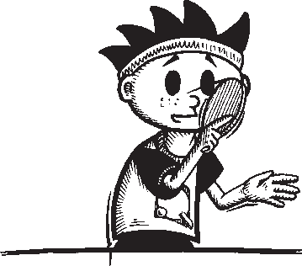 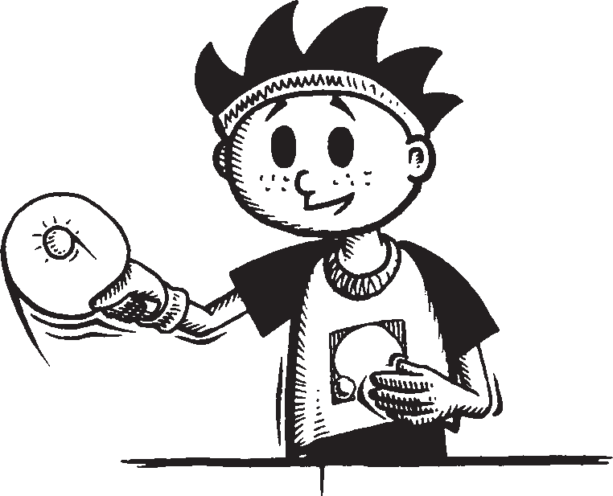 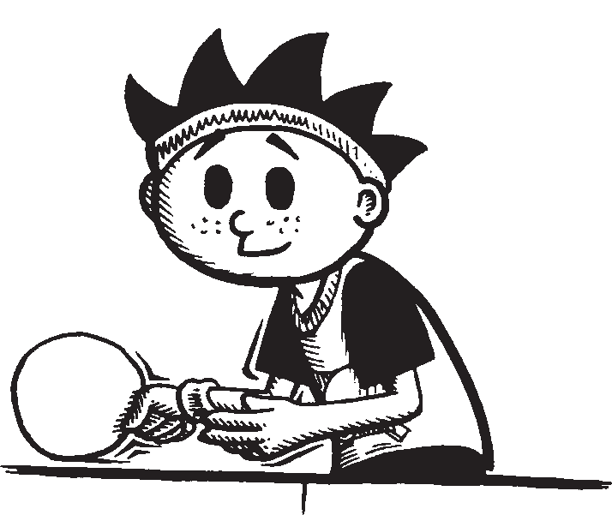
 |  |  | Inicio del movimiento de la raqueta, a la altura de la cadera. | 0.5
 |  |  | Terminación del movimiento hacia adelante y arriba. | 1
 |  |  | Utilización del tronco | 1
 |  |  | Apertura y flexion del antebrazo | 1
 |  |  | Transferencia del peso de una pierna a la otra | 1
4 | GOLPE DE REVÉS | Secuencia de golpes de revés | Posición de las piernas paralelas. | 1 |  | 6 | 2 | Realizar 20 golpes de reves (backhand) consecutivos 2 intentos
 |  |  | Inicio del movimiento de la raqueta, frente a la cintura | 1
 |  |  | Utilización del antebrazo y muñeca | 2
 |  |  | Terminación del movimiento hacia adelante y ligeramente arriba. | 2
5 | CORTE DE DERECHA | Secuencia de corte de derecha | Colocación del pie, de la mano de juego, adelantado a un ángulo de 45º de la mesa. | 1 |  | 5 | 2 | Realizar 10 cortes de derecha (forehand) consecutivos 2 intentos
 |  |  | Posición de la raqueta al lado del cuerpo a la altura de la cadera. | 1
 |  |  | Punto de impacto y generacion de efecto de la raqueta vs la pelota. | 1
 |  |  | Uso de antebrazo y muñeca al momento de impacto con la pelota | 1
 |  |  | Terminación del golpe con la raqueta cerca de la mesa con la palma de la mano hacia arriba. | 1
6 | CORTE DE REVÉS | Secuencia de corte de revés | Colocación del pie de la mano de juego, adelantado a un ángulo de 45º de la mesa. | 1 |  | 5 | 2 | Realizar 12 cortes sobre la mesa de revés (backhand) consecutivos (5 a cada lado) alternando a derecha y revés.
 |  |  | Adelantamiento del hombro de la mano dominante. Movimiento de la raqueta hacia el frente y hacia abajo. | 1
 |  |  | Uso de antebrazo y muñeca al momento de impacto con la pelota | 1
 |  |  | Punto de impacto y generacion de efecto de la raqueta vs la pelota. | 2
7 | TOPSPIN DE DERECHA | Secuencia Topspin de derecha | Posición de las piernas diagonal cerca de la mesa (45º). | 1 |  | 7 | 2.5 | Realizar 8 topspin consecutivos de derecha (forehand) diagonales
 |  |  | Inicio del movimiento de la raqueta, aproximadamente a la altura de la rodilla para el primer golpe, ajustar altura de la raqueta y mantener la secuencia imprimiendo efecto y velocidad a la pelota. | 1
 |  |  | Movimiento del brazo hacia adelante y arriba. | 1
 |  |  | Utilización del tronco | 1
 |  |  | Transferencia del peso de una pierna a la otra | 1
 |  |  | Punto de impacto de la raqueta vs la pelota. | 1
 |  |  | Utilización del antebrazo y muñeca | 1
A B
8 | SERVICIOS | Secuencia de servicio con efecto abajo | 1. Saque desde detrás de la línea de fondo de la mesa. | 1 |  | 5 | 4.5 | Realizar 6 servicios de liftados a los blancos Ay B 3 a cada zona
 |  |  | 2. Lanzamiento de la pelota 16cm | 1
 |  |  | 3.Pelota en la palma de la mano. | 1
 |  |  | 4. Cumplimiento del reglamento para los servicios. | 1
 |  |  | 5. Punto de impacto de la pelota | 1
A B
 |  | Secuencia de servicio con efecto arriba | 1. Saque desde detrás de la línea de fondo de la mesa. | 1 |  | 5 |  | Realizar 6 servicios de liftados a los blancos Ay B 3 a cada zona
 |  |  | 2. Lanzamiento de la pelota 16cm | 1
 |  |  | 3.Pelota en la palma de la mano. | 1
 |  |  | 4. Cumplimiento del reglamento para los servicios. | 1
 |  |  | 5. Punto de impacto de la pelota | 1
 |  | Secuencia de servicio con efecto lateral abierto. | 1. Saque desde detrás de la línea de fondo de la mesa. | 1 |  | 5 |  | Realizar 3 servicios abierto laterales a los blancos que cumpla con el efecto.
 |  |  | 2. Lanzamiento de la pelota 16cm | 1
 |  |  | 3. Pelota en la palma de la mano. | 1
 |  |  | 4. Cumplimiento del reglamento para los servicios. | 1
 |  |  | 5. Punto de impacto de la pelota | 1
 |  | Secuencia de servicio con efecto lateral cerrado. | 1. Saque desde detrás de la línea de fondo de la mesa. | 1 |  | 5 |  | Realizar 3 servicios abierto laterales a los blancos que cumpla con el efecto.
 |  |  | 2. Lanzamiento de la pelota 16cm | 1
 |  |  | 3.Pelota en la palma de la mano. | 1
 |  |  | 4. Cumplimiento del reglamento para los servicios. | 1
 |  |  | 5. Punto de impacto de la pelota | 1
9 | RECEPCIÓN | Identificación del servicio | 1. Identificación del servicio con efecto abajo. | 1 |  | 4 | 2 | Se realizan 8 servicios totales por el entrenador, 2 por cada efecto. se le pondrá 4 tarjetas al entrenador para identificar la secuencia de los servicios. Se promedia el total entre 4
 |  |  | 2. Identificación del servicio con efecto arriba. | 1
 |  |  | 3. Identificación del servicio con efecto lateral abierto. | 1
 |  |  | 4. Identificación del servicio con efecto lateral cerrado. | 1
10 | REMATE | Secuencia de remates | Movimiento del brazo de atrás hacia adelante | 1 |  | 5 | 2 | 6 remates consecutivos sobre 2 intentos, con una sola pelota, en situación real de altura y distancia de la mesa
 |  |  | Rotación del tronco de atrás hacia adelante | 1
 |  |  | Transferencia del peso de una pierna a la otra | 1
 |  |  | Punto de impacto de la raqueta vs la pelota. | 1
 |  |  | Impacto de la pelota frente al cuerpo. | 1
11 | JUEGO DE PIERNAS | Juego de pierna de derecha y revés | 1. Mantención postura básica. | 1 |  | 5 | 3 | Los jugadores golpean 12 series con derecha y revés utilizando el juego de piernas para desplazarse entre las dos posiciones.
 |  |  | 2. Fluidez y coordinación piernas | 2
 |  |  | 3. Armado, ejecucion y finalizacion de los golpes | 2
12 | JUEGO DE PIERNAS | Juego de piernas con pivote derecha - revés | 1. Mantención postura básica. | 1 |  | 5 | 3 | Realizar 7 series consecutivas alternativamente de derecha y revés desde la esquina D/R del revés utilizando el juego de piernas con pivot
 |  |  | 2. Fluidez y coordinación piernas | 1.5
 |  |  | 3. Rotación del tronco en el movimiento de derecha o topspin | 1
 |  |  | 4. Armado, ejecucion y finalizacion de los golpes | 1.5
TOTAL |  |  |  |  |  | 75 | 25

PRUEBAS FISICAS
 | Nombre y apellidos:___________________________________________________________ |  |  | edad:___________________

No | PRUEBA FÍSICA | OBJETIVO | METODOLOGÍA | Ptos | PUNTUACIÓN OBTENIDA | OBSERVACIÓN
1 | Desplazamiento | Evaluar la concentración en conjunto con la velocidad de desplazamiento. Objetivo principal realizar el ejercicio en el menor tiempo posible. | Se pondrán dos cajas con 10 pelotas en cada una de las esquinas de la mesa, de color naranja y en la otra de color blanco, el niño debe intercambiar las pelotas de 1 en 1 (las blancas hacia la caja donde están la naranja y viceversa), el niño debe mantener en todo momento la técnica correcta de desplazamiento, debe realizar el menor tiempo posible en el traslado de todas las pelotas. Tiene dos intentos en caso de equivocación. Se pondrá el menor tiempo realizado por el niño entre los dos intentos. El niño tiene 2 intentos, de equivocarse se anula el intento y la calificación sería (0) |  | 1

A
B
 |  |  | Mantiene piernas flexionadas | 2
 |  |  | No cruza las piernas | 2
2 | Coordinación-reacción | Evaluar reflejos, agilidad y coordinación oculo - mano con inicio en posicion base | El deportista se coloca en posicion base con las piernas separadas, bajando el centro de gravedad manteniendo la estabilidad, se colocan dos conos en el suelo frente a la altura de la posicion de sus pies. el jugador suelta una pelota de tenis a la altura de la barbilla o cara, con la mano libre el deportista debe tocar el cono opuesto y luego con la mano que se lanzó la pelota se debe realizar rocar ambos conos, debe atrapar la pelota con la mano que al inicio estaba libre antes que de el segundo rebote en el piso, posteriormente se procede a continuar el ejercio alternando las manos. 3 intentos con cada mano. (6) intentos total. Los puntos se otorgaran en dependencia de la efectividad de los agarres. | 6

DEPORTISTA

2
3
1
4
B
4m
A
C
D
E
3 | Agilidad – Multidirección | Se evalúa la agilidad de desplazamientos en diferentes direcciones. Se determina por el tiempo de ejecución de todo el circuito de desplazamiento. Objetivo principal realizar el ejercicio en el menor tiempo posible. | El deportista comienza el traslado desde el punto O, hasta el punto A (desplazamiento lateral), nuevamente retorna al punto O, y se dirige hacía el punto de B (desplazamiento lateral diagonal con pierna izquierda adelantada), al punto C (adelante y retroceso de espalda); Punto D (desplazamiento diagonal con pierna derecha adelantada ); Punto E (desplazamiento lateral). Se pondrá el menor tiempo realizado por el niño entre los dos intentos. El niño tiene 2 intentos, de equivocarse se anula el intento y la calificación sería (0) debe realizar el menor tiempo posible en la serie de desplazamientos. |  | 1 | Cono Base

 |  |  | Mantiene la dirección correcta de los desplazamientos. | 2
 |  |  | Mantiene orden de la secuencia de la dirección del toque a los conos. | 2
 |  |  | Mantiene piernas flexionadas | 1
TOTAL |  |  |  | 15 | 2

